상품제안서
슬로라이트 텀블러 600ml LL 락앤락초경량 | 상품코드: F32680

 |  |  |  |  |  |  | 02-412-0044 | www.easy1.co.kr
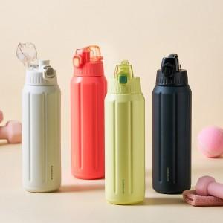

【상세/제작정보】

【인쇄/포장옵션】 | 컬러필름인쇄 / 포장지포장

【공급단가】 | 수량 | 24~ | 100~ | 300~ | 500~ | 1,000~
*VAT별도 | 단가 | 19,900원 | 18,250원 | 17,550원 | 17,250원 | 16,850원

【상품 URL】 | https://easy1.co.kr:443/src/goods_detail.php?gdno=32680

